상품제안서
자바 N제트3볼(0.7)(니들팁) | 상품코드: F16834

 |  |  |  |  |  |  | 02-412-0044 | www.easy1.co.kr
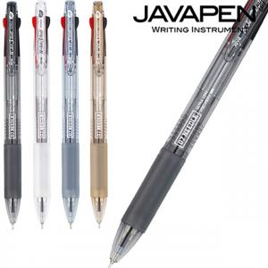

【상세/제작정보】 | 최상의 필기감을 느낄 수 있는 니들팁 볼펜

【인쇄/포장옵션】 | 실크 / OPP(비닐)

【공급단가】 | 수량 | 500~ | 1,000~ | 3,000~ | 5,000~ | 10,000~
*VAT별도 | 단가 | 1,200원 | 1,150원 | 1,110원 | 1,060원 | 1,040원

【상품 URL】 | https://dev.easy1.co.kr:443/src/goods_detail.php?gdno=16834

